Plan de Pruebas
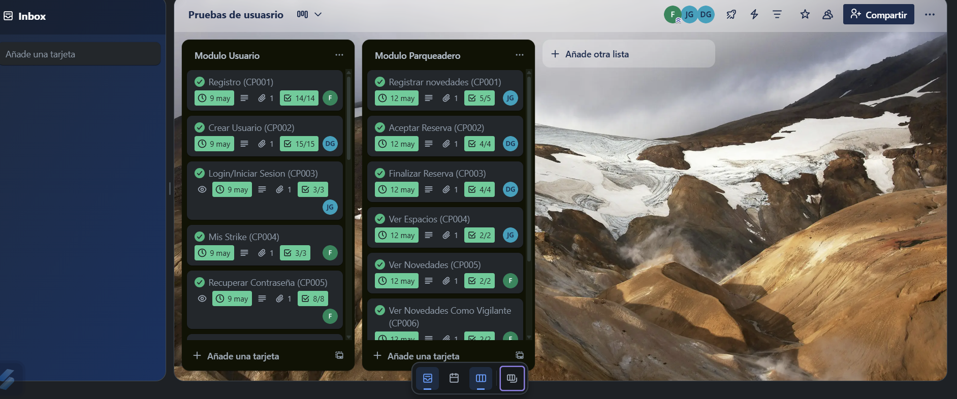
Plan de Pruebas Generalistas (Exclusivo para la formacion)

Informacion General
Cliente | Servicio nacional de aprendizaje (SENA)
Tipo de Proyecto | Productivo
Responsable del Cliente | Felipe Lugo Tique
Lider de Pruebas | Diego Camilo Garzon
Responsable Desarrollo | Juan Andres Garnica Carillo
Responsable QA | Felipe Lugo Tique
Nombre de la Aplicación o proyecto | Parkeatec

Contexto del Proyecto
Parkeatec, es un Sistema de información web para la optimización de la gestión del parqueadero SENA mediante la automatización de procesos como el control de acceso vehicular, registro de usuarios y administración de espacios.

Analisis de Riesgos
1. Identificar |  |  |  | 2. Evaluar |  |  | 3. Plan accion
Riesgos de Proyecto
Riesgo |  | Causa |  | Impacto | Probabilidad | Nivel de Riesgo | Plan de Accion o Mitigación
No realizar las pruebas en los tiempos establecidos. |  | Inestabilidad en el Ambiente de Pruebas |  | 3 | 2 | 3 | Notificar a los desarrolladores la inestabilidad del ambiente de prueba.
Falta de comunicacion dentro del equipo |  | Problemas en la comunicacion del equipo de trabajo |  | 3 | 2 | 6 | Poseer varios canales de comunicacion y documentar lo realizado
Riesgos tecnicos |  | Falta de experiencia del equipo con el entorno de desarollo |  | 3 | 2 | 6 | Retroalimentacion y uso de documentacion tecnica
Mala estimacion de los tiempos |  | Problemas de planificación y cronograma |  | 3 | 3 | 9 | Usar técnicas de estimación adecuadas
Problemas en la documentacion |  | Mala organizacion al momento de asignar la documentacion correspondiente |  | 2 | 3 | 6 | Realizar reuniones para mejorar la documentacion

Riesgos de Producto
Riesgo |  | Causa |  | Impacto | Probabilidad | Nivel de Riesgo | Plan de Accion o Mitigación
Demoras en tiempo de ejecucón y respuesta. |  | Falta de desempeño de la pagina web |  | 2 | 2 | 4 | Pruebas de performance
Falla en soporte por ingreso de numero de usuarios simultaneos |  | Ingresos de usuarios simultaneos |  | 3 | 2 | 6 | Pruebas de carga y estrés
No poder reconocer la adecuacion funcional de la interfaz del producto |  | Diseños de interfaz no amigable y falta de guia en el aplicativo |  | 2 | 2 | 4 | Verificar Diseño de la pagina web
Falla de la compatibilidad de hardware |  | falta de compatibilidad del dispositivo con la version actual del sistema |  | 2 | 1 | 2 | Definir requisitos minimos de hardware al cliente

Fechas
Recursos
Alcance
Restricciones
 | Descripcion |  |  | Fijo | Ajustable
Fechas: | Fecha de accion 15 Fecha Entrega: 15/05/2025 |  |  |  | x

Alcance: | Cumplimiento de los casos de pruebas Modulo Usuarios (CP001 - CP017) |  |  | x

Recursos | Lider de desarrollo, Equipo de Pruebas, Product Owner |  |  | x

 | Descripcion |  |  | Fijo | Ajustable
Fechas: | Fecha de accion 15 Fecha Entrega: 15/05/2025 |  |  |  | x

Alcance: | Cumplimiento de los casos de pruebas Modulo parqueadero (CP001 - CP008) |  |  | x

Recursos | Lider de desarrollo, Equipo de Pruebas, Product Owner |  |  | x

Estrategia de Pruebas Enfocandose mas a estrategia de diseño y estrategia de ejecucion de pruebas
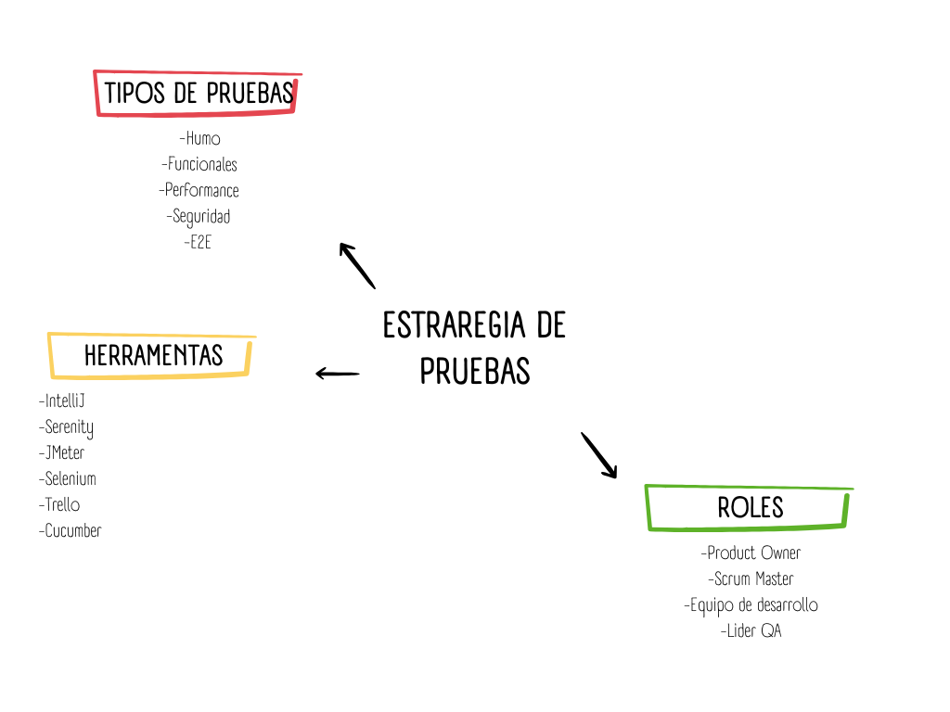

Alcance de Pruebas
Aspectos a realizar en el alcance:
Release 3- Lo Diferenciador
 |  |  | 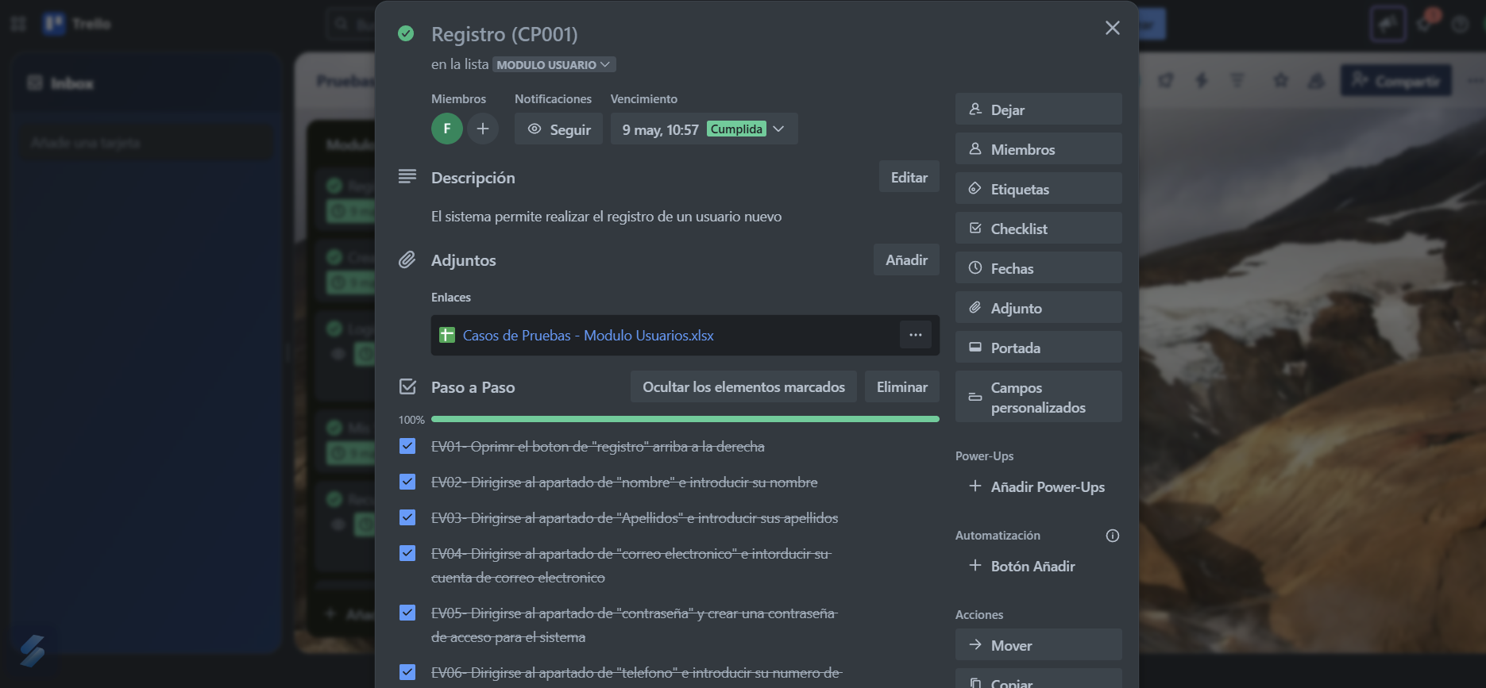 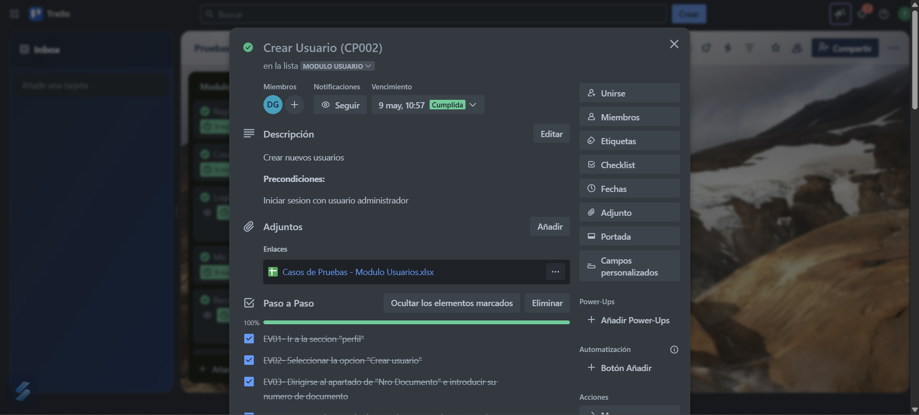 |  |  |  | 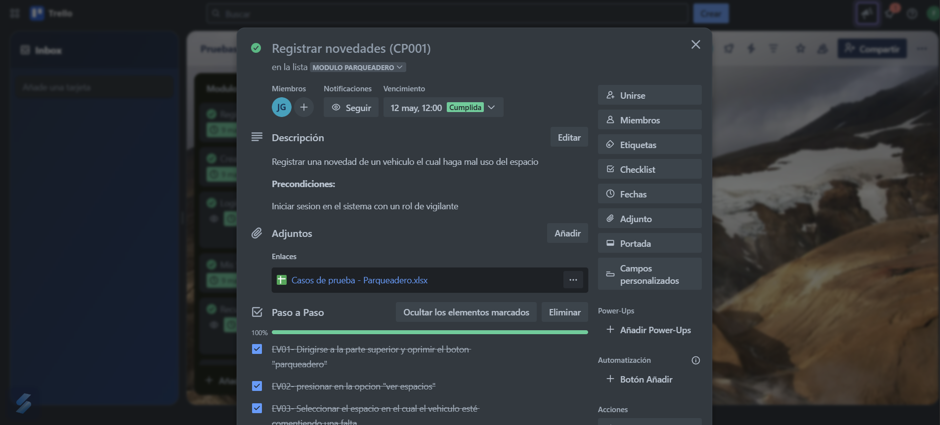
Fuera de alcance de pruebas:

Fuera de alcance de Pruebas:
 | Dispositivos moviles: no se realizaran pruebas

Criterios
Criterios de Entrada / Supuestos:

1. La pagina web este desarrollada y se encuentre estable.
2.Los requisitos están aprobados y conostituyen el alcance del proyecto.
3. Los ambientes de pruebas se entregan estables.
4. Los documentos están completos y validados antes de inicio de pruebas.
5. Las CP ya estan definidas y aprobadas.

